상품제안서
전통자개 USB 2.0 | 상품코드: S38949

 |  |  |  |  |  |  | 02-713-8555 | www.synergygift.co.kr
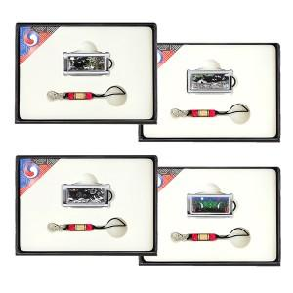

【상세/제작정보】

【인쇄/포장옵션】 | 레이저 / 포장지포장

【공급단가】 | 수량 | 50~ | 100~ | 500~ | 1,000~ | 2,000~
*VAT별도 | 8GB | 13,750원 | 13,420원 | 12,870원 | 12,540원 | 12,210원
 | 16GB | 17,500원 | 17,080원 | 16,380원 | 15,960원 | 15,540원
 | 32GB | 21,250원 | 20,740원 | 19,890원 | 19,380원 | 18,870원
 | 64GB | 25,000원 | 24,400원 | 23,400원 | 22,800원 | 22,200원

【상품 URL】 | https://www.synergygift.co.kr:443/src/goods_detail.php?gdno=38949

